Kiến trúc Phần mềm
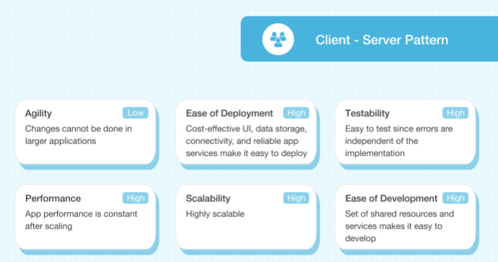
KIẾN TRÚC PHẦN MỀM
CLIENT-SERVER
Key Word: Web API, CLIENT-SERVER architecture

